日期时间函数
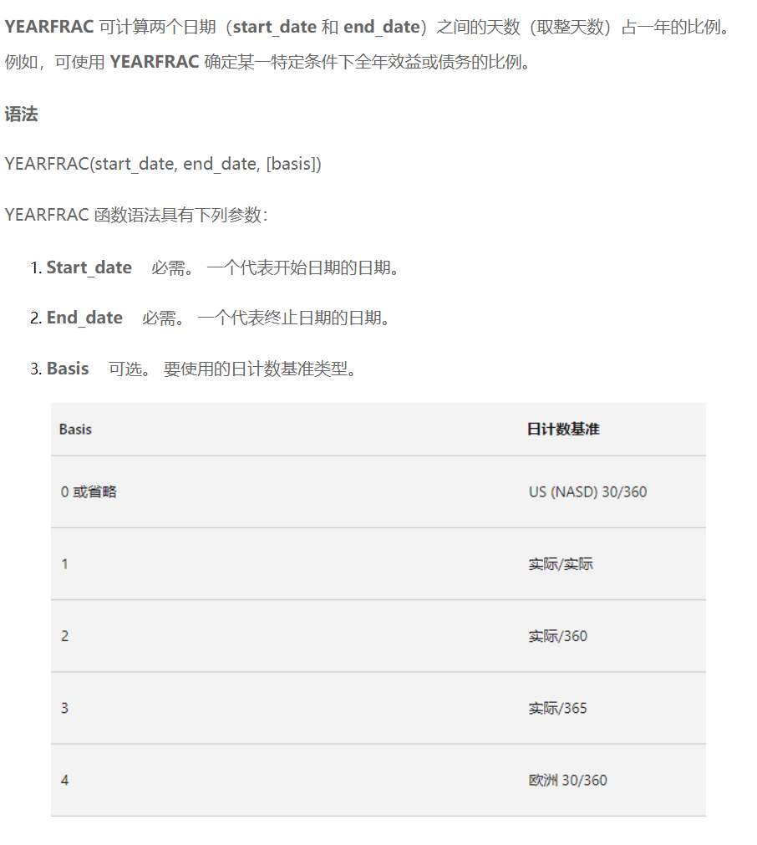
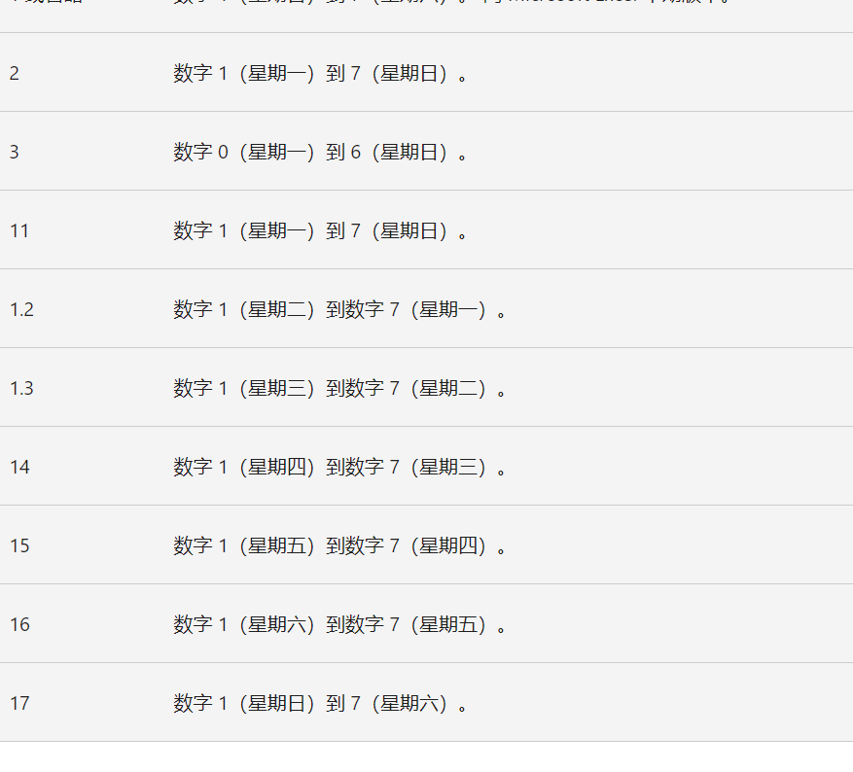
年月日函数 |  |  |  |  | DATEDIF函数求日期间隔函数
年月日函数 year：年份；month：月；day：日
年 | 年 | 月 | 日 | 转日期格式 | 入职日期 | 离职日期 | 工龄
2025-06-14 | =YEAR(A4) | 6 | 14 | 2025年06月14日 | 2015-01-05 | 2020-08-08 | 5

 |  |  |  |  | 出生日期 | 截止日期 | 年龄
 |  |  |  |  | 1990-03-01 | 2025-06-10 | 35

 |  |  |  |  | 注意事项： 返回类型返回相距多少年用“y”，忽略年份求两个日期相差几个月用“ym”

YEARFRAC函数： |  |  |  |  | WEEKDAY函数
YEARFRAC 可计算两个日期之间的天数 |  |  |  |  | 公式：=WEEKDAY(查询日期,返回值类型)
按一年360天算 |  |  |  |  | 日期 | 星期
开始日期 | 终止日期 | 结果 |  |  | 2025-06-13 | 5
2004-01-15 | 2025-03-15 |  |  |  | 2025-06-13

按一年366天算
开始日期 | 终止日期 | 结果
2004-01-15 | 2025-03-15

